Sheet4
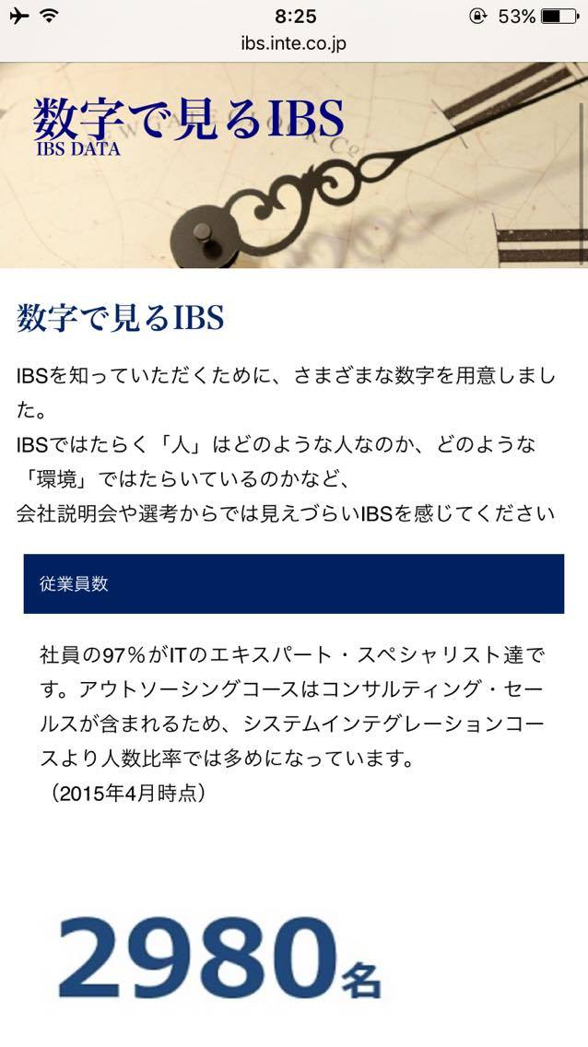
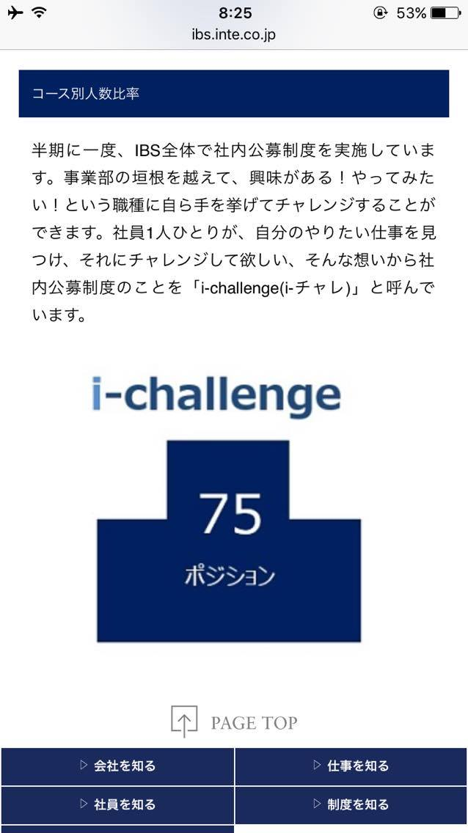
社内公募制度

30代前半を中心に、20代の若手や新卒入社の社員も数多く活躍しています。IBSでは、毎年100名以上もの新入社員を迎え入れています。

